邮箱快速录入答案
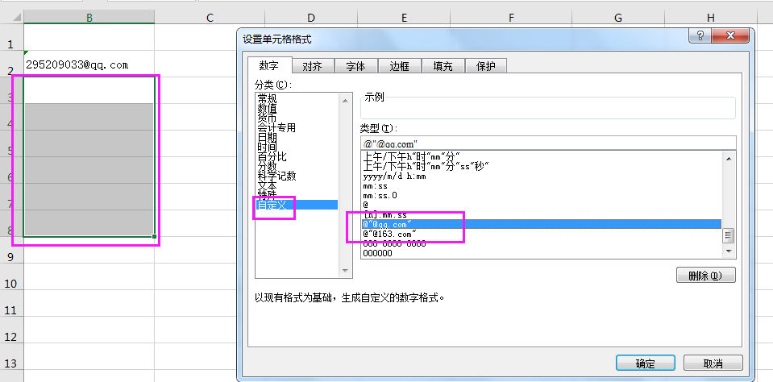
1 | 295209033
2 | 999
3 | 9556
4
5
6

将手机号码分段显示 答案
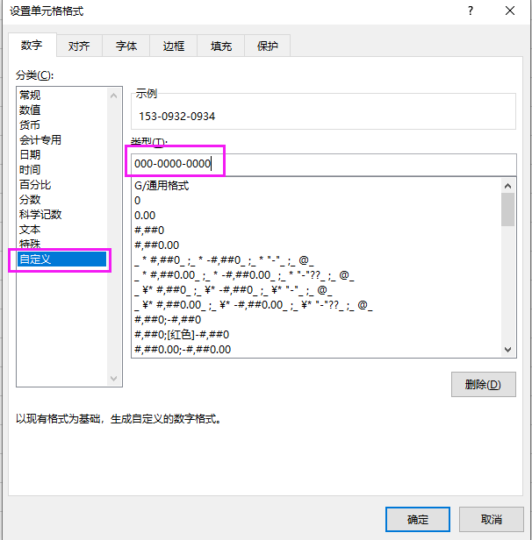
1 | 15309320934
2 | 15309120824
3 | 15309120825
4 | 15309120826
5 | 15309120827
6 | 15309120828
7 | 15309120829

阻止EXCE动生成超链接答案

https://www.baidu.com
https://www.baidu.com

下拉菜单 答案
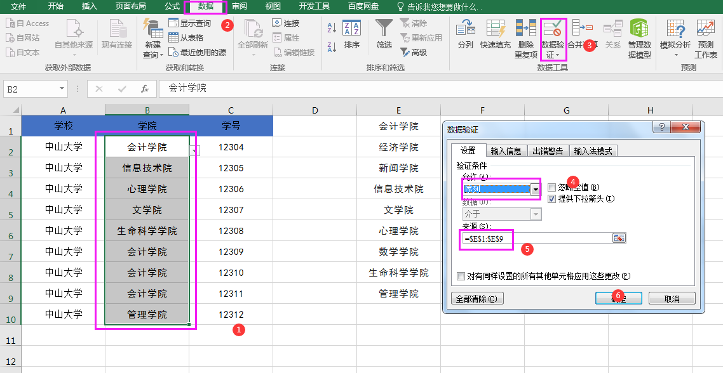
学校 | 学院 | 学号 | 会计学院
中山大学 | 会计学院 | 12304 | 经济学院
中山大学 | 信息技术院 | 12305 | 新闻学院
中山大学 | 心理学院 | 12306 | 信息技术院
中山大学 | 文学院 | 12307 | 文学院
中山大学 | 生命科学学院 | 12308 | 心理学院
中山大学 | 会计学院 | 12309 | 数学学院
中山大学 | 会计学院 | 12310 | 生命科学学院
中山大学 | 会计学院 | 12311 | 管理学院
中山大学 | 管理学院 | 12312

横列转竖列 答案
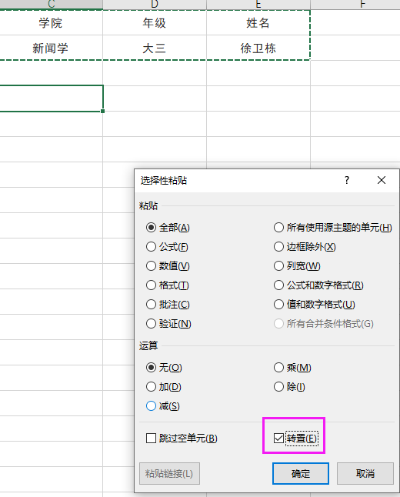
学院 | 年级 | 姓名 | 学院 | 新闻学
新闻学 | 大三 | 徐卫东 | 年级 | 大三
 |  |  | 姓名 | 徐卫东

空白单元格的批量填充 答案
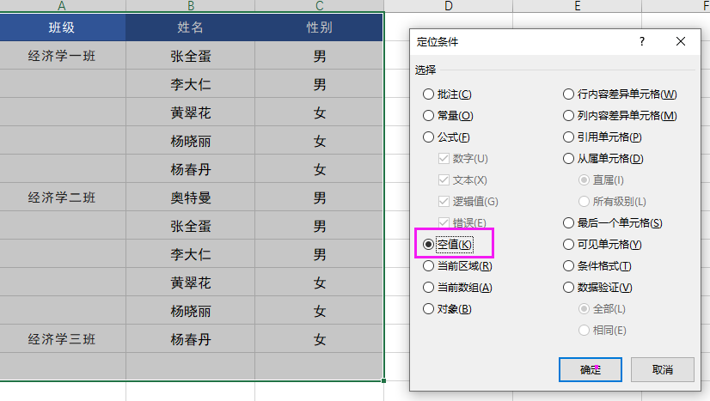
班级 | 姓名 | 性别
经济学一班 | 张全蛋 | 男
经济学一班 | 李大仁 | 男
经济学一班 | 黄翠花 | 女
经济学一班 | 杨晓丽 | 女
经济学一班 | 杨春丹 | 女
经济学二班 | 奥特曼 | 男
经济学二班 | 张全蛋 | 男
经济学二班 | 李大仁 | 男
经济学二班 | 黄翠花 | 女
经济学二班 | 杨晓丽 | 女
经济学三班 | 杨春丹 | 女
经济学三班 | 奥特曼 | 男
经济学三班 | 张全蛋 | 男
经济学三班 | 李大仁 | 男
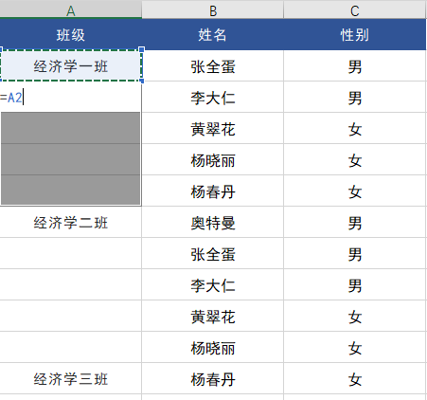
经济学三班 | 黄翠花 | 女

 |  |  | 输入公式=A2,按住ctrl+enter

Alt+向下方向键 答案
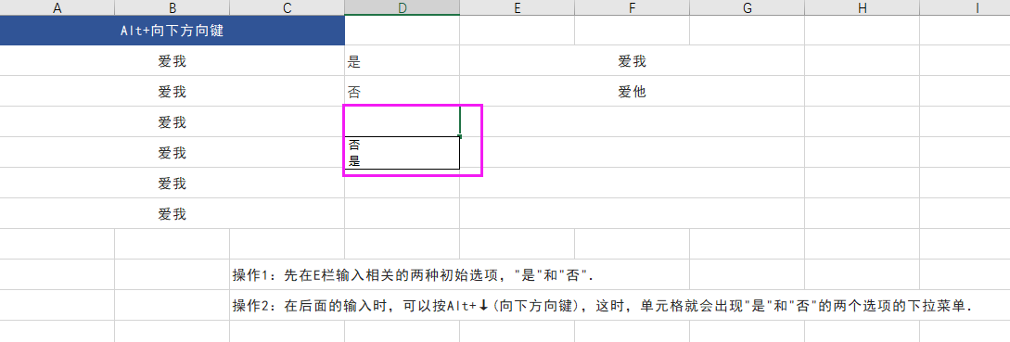
爱我 | 否 | 是
爱我 | 是 | 否
爱我
爱我
爱我

快速定位公式 答案
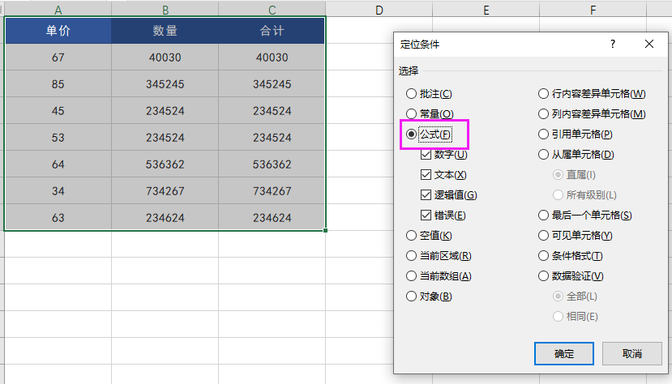
67 | 40030 | 40030
85 | 345245 | 345245
45 | 234524 | 234524
53 | 234524 | 234524
64 | 536362 | 536362
34 | 734267 | 734267
63 | 234624 | 234624

输入开头为0的文本数据 答案
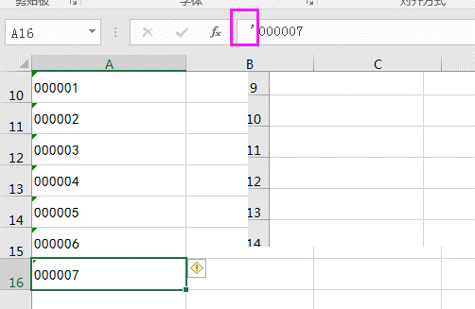
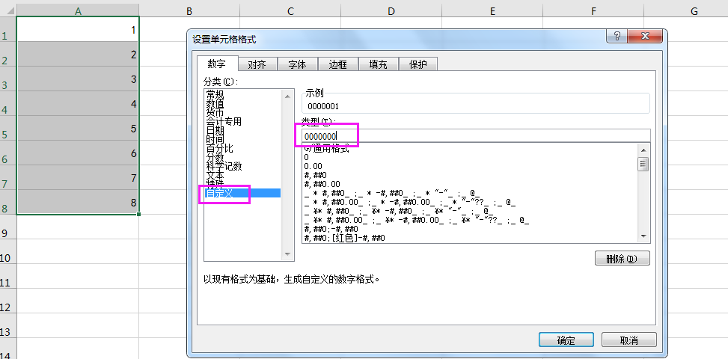
1
2
3
4
5
6
7
8

000001
000002
000003
000004
000005
000006
000007

快速删除工作表中空行
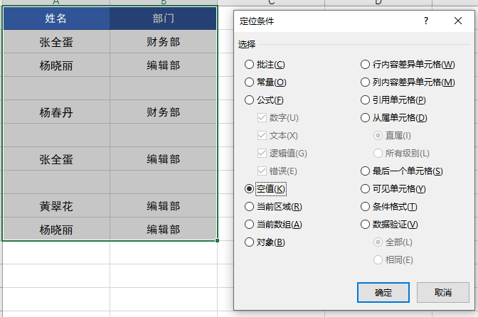
姓名 | 部门
张全蛋 | 财务部
杨晓丽 | 编辑部

杨春丹 | 财务部

张全蛋 | 编辑部

黄翠花 | 编辑部
杨晓丽 | 编辑部

 |  | 然后右键---删除----下方单元格删除

提取差异单元格 答案
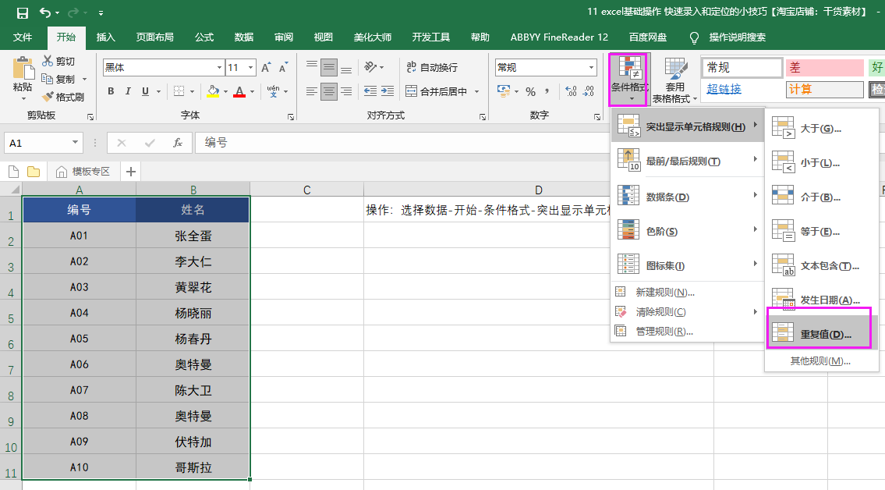
编号 | 姓名
A01 | 张全蛋
A02 | 李大仁
A03 | 黄翠花
A04 | 杨晓丽
A05 | 杨春丹
A06 | 奥特曼
A07 | 陈大卫
A08 | 奥特曼
A09 | 伏特加
A10 | 哥斯拉

